상품제안서
차량용 디자인 소화기 1KG | 상품코드: F17145

 |  |  |  |  |  |  | 02-412-0044 | www.easy1.co.kr
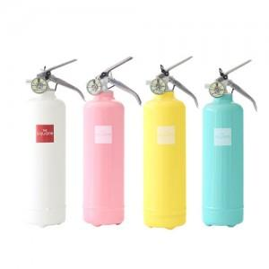 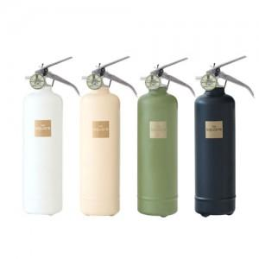 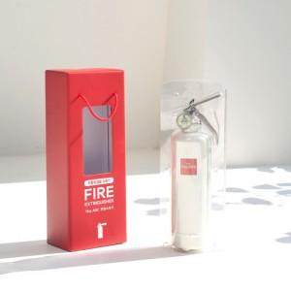

【상세/제작정보】 | <p><span style="font-size: 12pt;"><b>** 배송비- 한박스 6개 / 6000원별도</b></span></p>

【인쇄/포장옵션】 | 레이저, DTF / 포장불가능

【공급단가】 | 수량 | 30~ | 50~ | 100~ | 300~ | 500~
*VAT별도 | 단가 | 34,200원 | 33,630원 | 32,770원 | 32,200원 | 31,350원

【상품 URL】 | https://dev.easy1.co.kr:443/src/goods_detail.php?gdno=17145

